CCF8 ex2
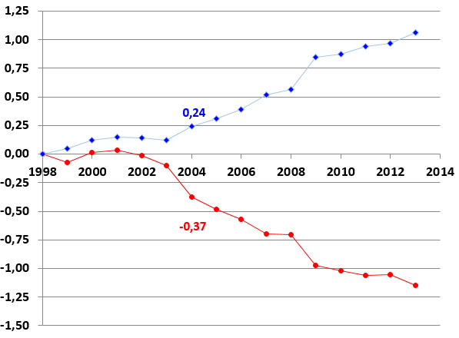
Indices des prix selon la composition du ménage
Indices |  |  |  | Différence/Ensemble
Année | Ensemble | Couple sans enfant | Couple avec 2 enfants | Couple sans enfant | Couple avec 2 enfants
1998 | 100.00 | 100.00 | 100.00 | 0.00 | 0.00
 | 119.3 |  |  | -1
Taux annuel

Données |  |  |  | Modèles
Année | Sans enfant | Avec 2 enfants | x | f(x) | g(x)
1998 | 0.00 | 0.00 | 0 | 0.00 | 0.00
1999 | -0.07 | 0.04 | 1
2000 | 0.02 | 0.12 | 2
2001 | 0.03 | 0.15 | 3
2002 | -0.02 | 0.14 | 4
2003 | -0.10 | 0.12 | 5
0 | 0.00 | 0.00
1
2
3
4
5
6
7
8
9
10
11
12
13
14
15
16
17
18
2004 | -0.37 | 0.24 | 6
2005 | -0.49 | 0.31 | 7
2006 | -0.57 | 0.39 | 8
2007 | -0.70 | 0.52 | 9
2008 | -0.70 | 0.56 | 10
2009 | -0.97 | 0.85 | 11
2010 | -1.02 | 0.88 | 12
2011 | -1.06 | 0.94 | 13
2012 | -1.05 | 0.97 | 14
2013 | -1.15 | 1.06 | 15
 |  |  | 16
 |  |  | 17
 |  |  | 18

